AdvancedQuery
 | 多条件查询
多条件过滤查询:
根据设置好的条件来做特定的过滤,也就是说,做过滤的功能其实就是在Java后台拼接SQL字符串(主要是拼接WHERE)

分页查询
分页:
1:真分页/数据库分页
所有数据都是在数据库中,每次翻页都要发送SQL语句查询出来,并且做显示
优点: 如果数据量过大时,只要设置数据量合理,则不会有内存溢出
缺点: 相对速度慢,设计较复杂些(不难)
2:假分页/内存分页
所有是数据其实都已经存在于内存中,仅仅只是在页面中显示一小部分,翻页的时候去内存中截取下一部分数据
优点: 简单,翻页速度快
缺点: 如果数据量过大会造成内存溢出
----------------------------------------------------------------------------------------------------
分页设计:
data: 就是在界面中显示的对象的信息(商品,员工)
beginPage = 1; 第一页
prevPage; 上一页
nextPage; 下一页
endPage; 末页
totalCount; 总记录数
currentPage; 当前页
pageSize; 每页最多显示记录数
-----------------------------------------------------------------------------------------------------
核心:两条SQL:
1:查询符合条件的记录
select * from product [WHERE ...] LIMIT ?,?
第一个?:开始的索引(0开始) (currentPage - 1) * pageSize
第二个?:pageSize
2:查询符合条件的记录
select count(*) from product [WHERE ...]
-----------------------------------------------------------------------------------------------------
需要计算的数据
endPage = totalCount % pageSize != 0 ? totalCount / pageSize + 1 : totalCount / pageSize;
prevPage = currentPage - 1 >= 1 ? currentPage - 1 : 1;
nextPage = currentPage + 1 <= endPage ? currentPage + 1 : endPage ;
currentPage和 pageSize--> 该值由用户来传入

FileUplod
文件上传
注意:文件上传必须注意一下几点
1:表单的method属性的值必须是POST
<form action="" method="POST">
2:需要使用到上传控件,该上传控件的type属性必须是file
<input type="file" name="headImg"/>
3:修改表单的编码方式
<form action="/upload" method="POST" enctype="multipart/form-data">

FileUpload组件
注意:使用multipart/form-data编码后就不能使用req.getParamter方法来获取参数了,getParamter只能获取到URLEncoder编码的参数,multipart/form-data是表单的二进制编码

文件上传控制
IE6问题:通过FileItem.getName方法获取上传文件的名称,此时会带有路径:
其他浏览器:seemygo.png,IE6:C:\123\seemygo.png.
使用FilenameUtils.getName(path);
上传文件名称:给上传的文件起唯一的名称: UUID.
String fileName = UUID.randomUUID().toString() + "."
上传文件的保存路径: 一般的,把上传文件保存到应用里面.
在Tomcat中有一个temp目录:存储项目运行时的一些临时文件
比如:文件上传中大小超过限制的文件
在文件上传工厂中
public static final int DEFAULT_SIZE_THRESHOLD = 10240;
限制了上传文件的大小存储的限制,小于等于10K存储在内存中,大于10K存储在临时目录

限制上传文件的大小:
1:限制单个文件的大小
2:限制当次请求的总大小

I18N
软件的本地化：一个软件在某个国家或地区使用时，采用该国家或地区的语言，数字，货币，日期等习惯。
软件的国际化：软件开发时，让它能支持多个国家和地区的本地化应用。使得应用软件能够适应多个地区的语言和文化风俗习惯。
随用户区域信息而变化的数据称为本地信息敏感数据。例如数字，货币等数据。
应用程序的国际化就是在应用软件的设计阶段，使软件能够支持多个国家和地区的用户的使用习惯。
国际化又称为 i18n：internationalization

Session应用
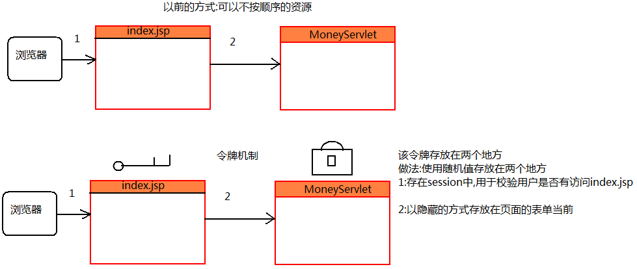
 | 购物车
购物车:
生活中: 在商场中,用户临时存放用户挑选好的商品的工具
程序中: 在线商城中,临时用户存储客户挑选好的商品, 用于结账和生成订单
------------------------------------------------------
购物车的种类:
1:基于session的购物车
客户挑选好的商品存放在session中,只要浏览器已关闭购物车中的商品就消失了
2:基于cookie的购物车
数据存储在客户端的cookie中,浏览器关闭后购物车的数据还在,换了浏览器数据也会消失
3: Cookie + 数据库的购物车
没有登录:购物车的数据存储在Cookie中,换了浏览器数据还是会消失
用户登录:购物车的数据存储2份,1份存储在cookie中,还有一份存储在数据库

 |  | 验证码
使用验证码的情况:
1:互联网上的项目必须使用验证码,防止恶意登录/注册
比如: 淘宝/京东/优酷等
2:局域网项目可以不使用验证码
局域网项目,都公司内部网络,外界访问不到,可以不要验证码
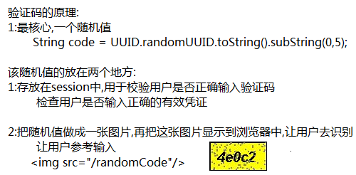

表单重复提交
表单的重复提交问题本质:
没有按照正常的流程(使用功能时请求的顺序不对)来请求资源
以下情况下回出现表单的重复提交问题:
1:网络不好的使用
2:提交成功后点击浏览器的回退,再点提交
3:提交成功后,按浏览器的刷新按钮
要解决表单的重复提交问题,就要保证用户有正常的流程
(先访问视图界面,再从视图界面访问功能)

Filter
过滤器
本质:
过滤器在web中是一个组件,其本质就是一个类,但是该类实现了javax.serlvet.Filter
过滤器可以对所有的请求或者响应做拦截操作.(过滤器是属于服务端的内容)
1:以常规的方式调用资源(Servlet/JSP);
2:利用修改过的请求信息调用资源;
3:调用资源之后,但在响应到客户端之前,对响应做出修改;
4:阻止当前资源调用,代之转到其他资源.
过滤器在开发中的运用:
1):可以对请求中的字符做编码.
解决中文编码问题
2):登陆验证过滤器.

filter开发
开发一个Servlet :
1:自定义一个类 XxxServlet, 该类实现javax.servlet.Servlet接口
2:从写service方法
3:在web.xml中做配置
<servlet>
<servlet-name>简单名称</servlet-name>
<servlet-class>Servlet类的全限定名</servlet-class>
</servlet>
<servlet-mapping>
<servlet-name>简单名称</servlet-name>
<url-pattern>/资源名称</url-pattern>
</servlet-mapping>
-----------------------------------------------------------------------------------
开发一个Filter:
1:自定义一个类 XxxFilter, 该类实现javax.servlet.Filter接口
2:从写抽象方法,主要起作用的是doFilter方法
3:在web.xml中做配置
<filter>
<filter-name>简单名称</filter-name>
<filter-class>filter类的全限定名</filter-class>
</filter>
<filter-mapping>
<servlet-name>简单名称</servlet-name>
<url-pattern>/需要过滤资源的名称</url-pattern>
</filter-mapping>
在过滤器配置中<url-pattern>的值决定了对哪些资源起过滤作用!
<url-pattern>/a</url-pattern> 表示只对/a这个资源起过滤作用
<url-pattern>/a/b/c</url-pattern> 表示只对/a/b/c这个资源起过滤作用
过滤器的配置也是支持通配符的方式 * :
<url-pattern>/a/*</url-pattern> 表示只对/a开头的所有资源起过滤作用
<url-pattern>*.action</url-pattern> 表示只对以.action结尾的资源起过滤作用
<url-pattern>/*</url-pattern> 对应用中所有的资源都起过滤作用
比如配需要登录的资源,把所有需要登录的资源放在一个文件夹中,比如/system
配置<url-pattern>/system/*</url-pattern>

监听器
Web的另一大组件:Listener(监听器).
----------------------------------------------------
Web中的监听器,主要用于监听作用域对象的创建,监听作用域对象属性的添加/删除/替换:
1):监听作用域对象的创建和销毁.
ServletRequestListener:监听请求对象的创建和销毁.
HttpSessionListener:监听会话对象(session)的创建和销毁.
ServletContextListener:监听应用的创建和销毁.
2):监听作用域对象的属性的添加/删除/替换.
ServletRequestAttributeListener: 监听request作用域中属性的添加/删除/替换.
HttpSessionAttributeListener:监听session作用域中属性的添加/删除/替换.
ServletContextAttributeListener:监听application作用域中属性的添加/删除/替换.
以后在开发中,我们几乎不会去开发监听器和过滤器
只需要把框架提供给我们的web组件(Servlet/Filter/Listener),在web.xml做配置即可
------------------------------------------------------------
在Struts中,要使用该框架的功能就要配置框架给我们提供的核心过滤器
在Spring中,在web中来使用Spring提供的相关功能,就要配置一个监听器ContextLoaderListener

